Заказ
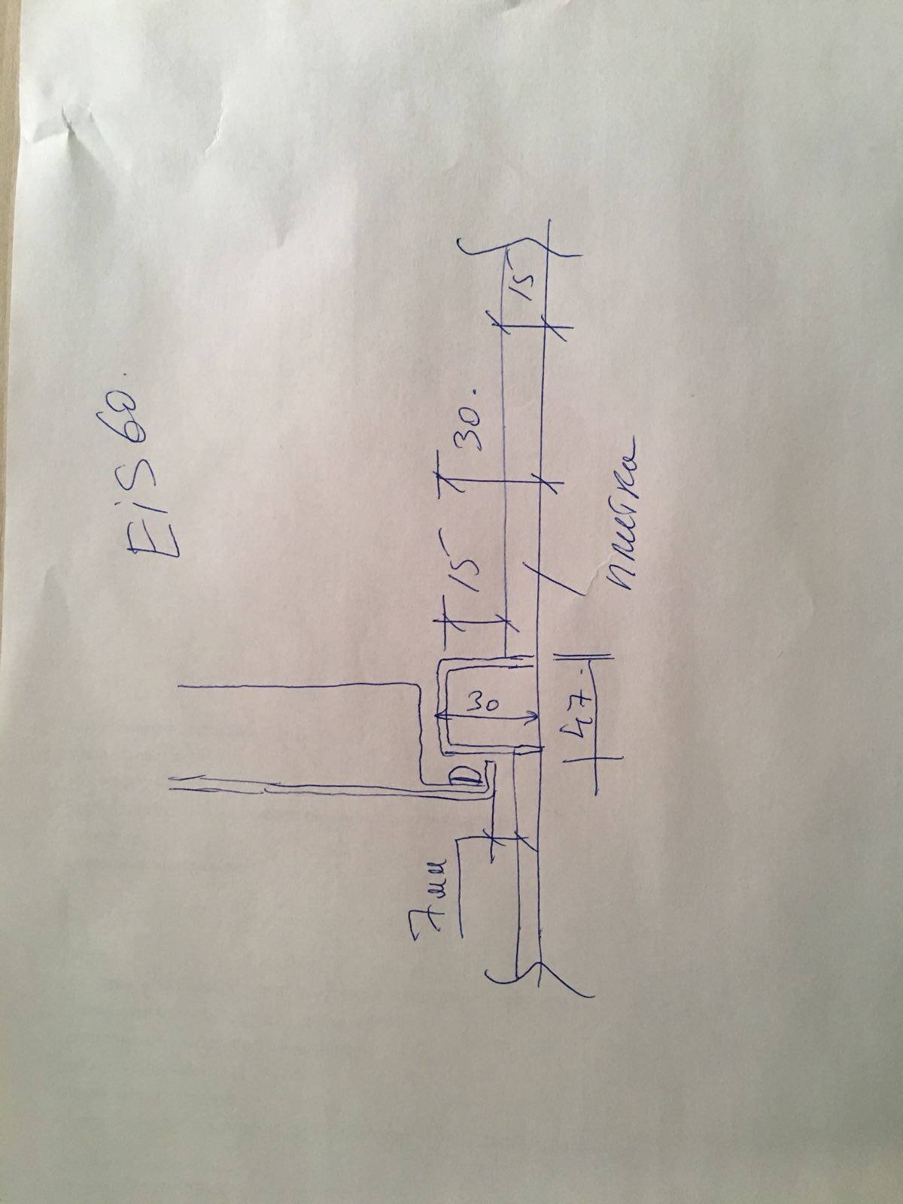
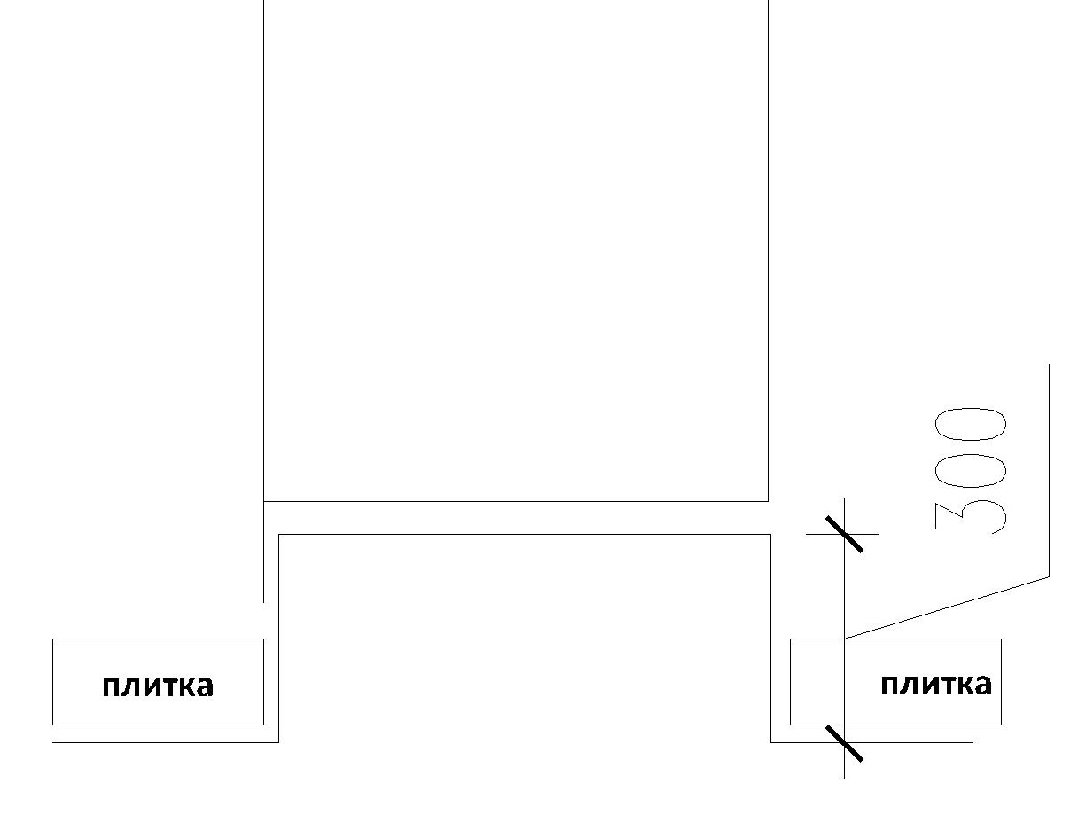
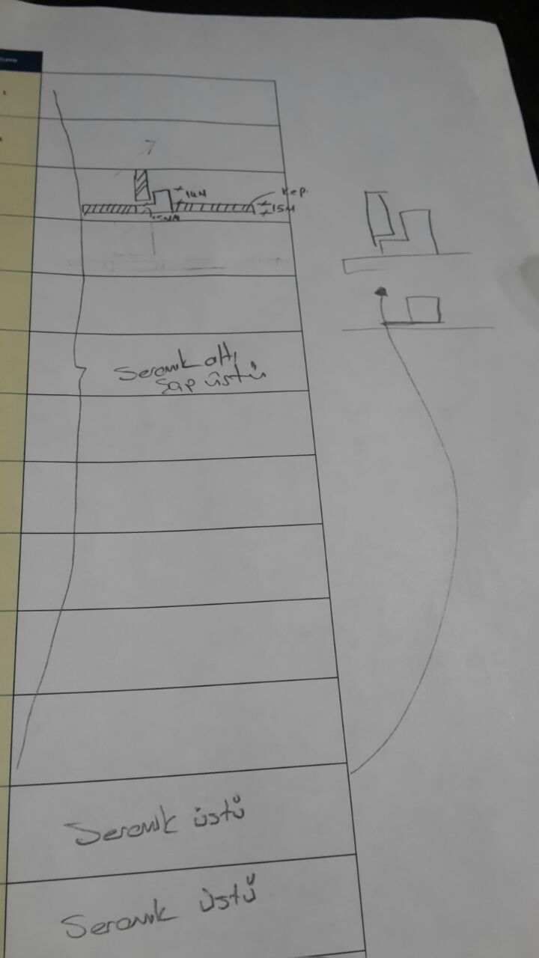
 |  | ООО "BAYER"
 |  | Заказ на изготовление металических изделий
 | Заказчик | НАИМЕНОВАНИЕ, MYK_ANT
 | Телфон | телефон
 | Дата и счет | Внимание маркировка на упаковке обязательна Пример 1П/2080х1120 правая

1 | 2 | 3 | 4 | 5 | 6 | 7 | 8 | 9 | 10 | 11 | 12 | 13 | 14 | 15 | 16 | 17 | 18 | 19 | 20 | 21
№ | Наименование | Кол-во, ед. | Высота двери по коробке, мм | Ширина двери по коробке, мм | Открывание | Размер рабочей створки, мм | Окрас | Наличник | Доводчик | Навес Левый, кол-во шт. | Навес Правый, кол-во шт. | Стекло на левой створке, кол-во | Стекло на правой створке, кол-во | Решётка на левой створке, кол-во | Решётка на правой створке, кол-во | Наличие фрамуги | Высота фрамуги, мм | Примечание (размер стёкол и решёток, если есть) (доп. информация по заказу) | Маркировка | Размер проема ширина
1 | Дверь ДП-01-(EIS60) | 1 | 2,080 | 1,120 | Правое |  | RAL 7015 | да | нет,подготовка | 2 |  |  |  |  |  |  |  | ДЫМОГАЗ!!!усилить под доводчик, подготовка под ручку на планке, подготовка под цилиндр, уплотнениями на притворах. Порог СМОТРИ ЭСКИЗ, Размер в свету при открытой створке 90 градусов 950х2000 мм |  | № 1 п
2 | Дверь ДП-01-(EIS60) | 1 | 2,080 | 1,120 | Левое |  | RAL 7015 | да | нет,подготовка | 2 |  |  |  |  |  |  |  | ДЫМОГАЗ!!!усилить под доводчик, подготовка под ручку на планке, подготовка под цилиндр, уплотнениями на притворах. Порог СМОТРИ ЭСКИЗ, Размер в свету при открытой створке 90 градусов 950х2000 мм |  | № 1 л
3 | Дверь ДП-02-(EIS60) | 1 | 2,080 | 1,370 | Правое | 950 | RAL 7015 | да | нет,подготовка | 2 | 2 |  |  |  |  |  |  | ДЫМОГАЗ!!!усилить под доводчик, подготовка под ручку на планке, подготовка под цилиндр, уплотнениями на притворах. Порог СМОТРИ ЭСКИЗ, Размер в свету при открытой створке 90 градусов 1 200 х 2 000 (ширина прохода основного полотна "в свету" - 950 мм) |  | № 2 п
4 | Дверь ДП-02-(EI60) | 1 | 2,080 | 1,370 | Левое | 950 | RAL 7015 | да | нет,подготовка | 2 | 2 |  |  |  |  |  |  | Усилить под доводчик, подготовка под ручку на планке, подготовка под цилиндр, уплотнениями на притворах. Порог СМОТРИ ЭСКИЗ, Размер в свету при открытой створке 90 градусов 1 200 х 2 000 (ширина прохода основного полотна "в свету" - 950 мм) |  | № 2 л
5 | Дверь ДП-02-(EI60) | 108 | 2,080 | 1,970 | Правое | равно польная | RAL 7015 | да | нет,подготовка | 2 | 2 |  |  |  |  |  |  | Усилить под доводчик, подготовка под ручку на планке, подготовка под цилиндр, уплотнениями на притворах. Порог СМОТРИ ЭСКИЗ, Размер в свету при открытой створке 90 градусов 820х2000 мм |  | № 4
6 | Дверь ДП-01-(EI60) | 1 | 2,080 | 970 | Правое |  | RAL 7015 | да | нет,подготовка | 2 |  |  |  |  |  |  |  | Усилить под доводчик, подготовкаотверстий под ручку на планке, подготовка отверстий под цилиндр, уплотнениями на притворах.Порог СМОТРИ ЭСКИЗ, Размер в свету при открытой створке 90 градусов 820х2000 мм |  | № 5 п
7 | Дверь ДП-01-(EI60) | 1 | 2,080 | 970 | Левое |  | RAL 7015 | да | нет,подготовка | 2 |  |  |  |  |  |  |  | Усилить под доводчик, подготовкаотверстий под ручку на планке, подготовка отверстий под цилиндр, уплотнениями на притворах.Порог СМОТРИ ЭСКИЗ,Размер в свету при открытой створке 90 градусов 900х2000 мм |  | № 5 л
8 | Дверь ДП-01-ДЛ(EI60) Остекл | 42 | 2,820 | 1,070 | Правое |  | РАL 9010 | нет | нет,подготовка | 3 |  |  |  |  |  | да | 900х600 | утепленная, остекленная, с закаленным стеклом, (площадь остекления не менее 1,2 м2), рамка нового образца, с приспособлением для самозакрывания и уплотнением в притворах. Открывание фрамуги без ключа и других специальных устройств со стороны теплого контура (устройство для открывания распологать не выше 1,7 м)рычаг слева. усилить под доводчик, подготовка под ручку на планке, подготовка под цилиндр, уплотнениями на притворах. Порог СМОТРИ ЭСКИЗ, Размер в свету при открытой створке 90 градусов 900х2000 мм |  | № 6 п
9 | Дверь ДП-01-ДЛ(EI60) Остекл | 42 | 2,820 | 1,070 | Левое |  | РАL 9010 | нет | нет,подготовка | 3 |  |  |  |  |  | да | 900х600 | утепленная, остекленная, с закаленным стеклом, (площадь остекления не менее 1,2 м2), рамка нового образца, с приспособлением для самозакрывания и уплотнением в притворах. Открывание фрамуги без ключа и других специальных устройств со стороны теплого контура (устройство для открывания распологать не выше 1,7 м) рычаг справа усилить под доводчик, подготовка под ручку на планке, подготовка под цилиндр, уплотнениями на притворах. Порог СМОТРИ ЭСКИЗ, Размер в свету при открытой створке 90 градусов 900х2000 мм |  | № 6 л
10 | Дверь ДП-01-(EI60) | 12 | 2,080 | 970 | Правое |  | РАL 9010 | да | нет,подготовка | 2 |  |  |  |  |  |  |  | усилить под доводчик, подготовка под ручку на планке, подготовка под цилиндр, уплотнениями на притворах. Порог (СМОТРИ ЭСКИЗ) Размер в свету при открытой створке 90 градусов 820х2000 мм |  | № 26 п
11 | Дверь ДП-01-(EI60) | 6 | 2,080 | 970 | Левое |  | РАL 9010 | да | нет,подготовка | 2 |  |  |  |  |  |  |  | усилить под доводчик, подготовка под ручку на планке, подготовка под цилиндр, уплотнениями на притворах. Порог (СМОТРИ ЭСКИЗ) Размер в свету при открытой створке 90 градусов 820х2000 мм |  | № 26 л
12 | Дверь ДП-01-(EI60) | 3 | 2,080 | 1,470 | Правое | 950 | РАL 9010 | да | нет,подготовка | 2 | 2 |  |  |  |  |  |  | усилить под доводчик, подготовка под ручку на планке, подготовка под цилиндр, уплотнениями на притворах. (СМОТРИ ЭСКИЗ )Размер в свету при открытой створке 90 градусов 1 300 х 2 000 (ширина прохода основного полотна "в свету" - 950 мм) ПОДГОТОВКА ПОД ВРЕЗНУЮ АНТИПАНИКУ НА ОБЕ СТВРОКИ |  | № 28 п
13 | Дверь ДП-01-(EI60) | 3 | 2,080 | 1,470 | Левое | 950 | РАL 9010 | да | нет,подготовка | 2 | 2 |  |  |  |  |  |  | усилить под доводчик, подготовка под ручку на планке, подготовка под цилиндр, уплотнениями на притворах. Порог (СМОТРИ ЭСКИ) Размер в свету при открытой створке 90 градусов 1 300 х 2 000 (ширина прохода основного полотна "в свету" - 950 мм) ПОДГОТОВКА ПОД ВРЕЗНУЮ АНТИПАНИКУ НА ОБЕ СТВРОКИ |  | № 28 л
 |  | 222

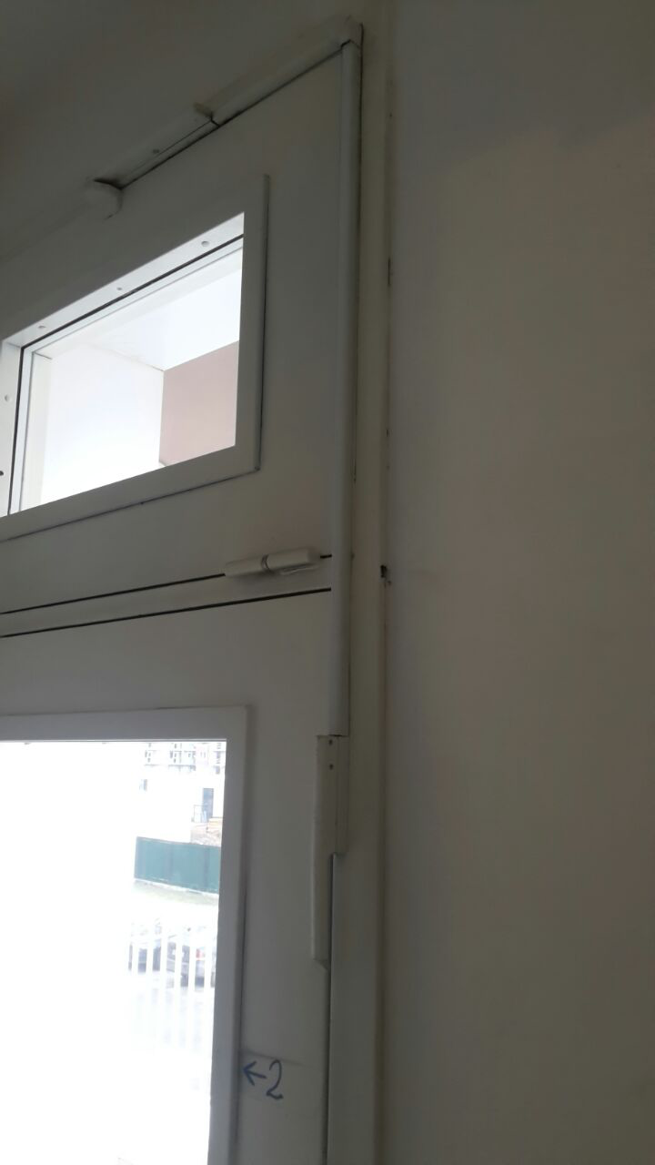
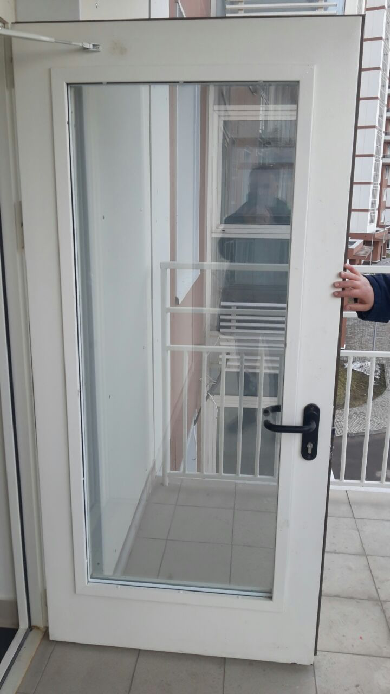
 |  |  |  |  |  | Порог СМОТРИ ЭСКИЗ,
 |  |  |  |  |  | позиции 1-9 |  |  |  |  |  |  |  |  |  | Порог СМОТРИ ЭСКИЗ,
 |  |  |  |  |  |  |  |  |  |  |  |  |  |  |  | позиции 10-13

